상품제안서
가죽 필통 펜슬파우치 & 안경케이스 | 상품코드: S28272

 |  |  |  |  |  |  | 02-713-8555 | www.synergygift.co.kr
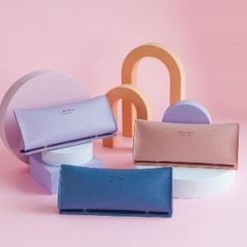 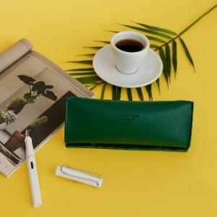 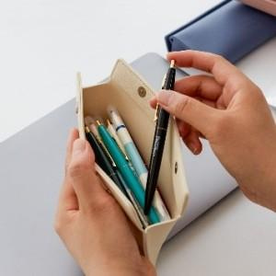

【상세/제작정보】 | <p><span style="font-size: 18.6667px;">※ 300개 미만 불박인쇄 불가 레이저인쇄만 가능합니다.</span></p><p><span style="font-size: 18.6667px;">※ 300개 이상 신규제작 가능합니다 / 제작기간 약 20일 소요</span></p><p><span style="font-size: 18.6667px;">&nbsp;</span></p><p><span style="font-size: 18.6667px;">※ 불박인쇄 별도 문의 바랍니다.</span></p><p><span style="font-size: 18.6667px;">&nbsp;</span></p><p><span style="font-size: 18.6667px;">※ 기본수량 미만 발주 진행시 별도 문의 바랍니다.</span></p><p><span style="font-size: 18.6667px;">※ 운임비 별도 발생 됩니다.</span>&nbsp;</p>

【인쇄/포장옵션】 | 레이저, 스티커, 불박(별도문의) / OPP(비닐)

【공급단가】 | 수량 | 50~ | 100~ | 300~ | 1,000~ | 3,000~
*VAT별도 | 단가 | 8,100원 | 7,900원 | 6,850원 | 6,250원 | 6,150원

【상품 URL】 | https://www.synergygift.co.kr:443/src/goods_detail.php?gdno=28272

